Лист1
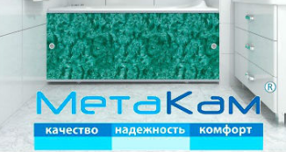

 |  |  | Распродажа экранов |  | ваша скидка | 0%
Изображение | Код | Артикул | Номенклатура | РРЦ | РРЦ sale с 13.04.21 | Опт sale 13.04.21 | Статус номенклатуры

 |  |  | Экраны под ванну
 |  |  | Экраны под ванну серия Кварт
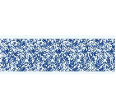 | 80696 | ЭКS_004524 | экран под ванну "Кварт" индиго 1,48м | 776.48 руб. | 660.02 руб. | 660.02 руб. | Снят с производства
 | 80697 | ЭКS_004544 | экран под ванну "Кварт" индиго 1,68м | 841.95 руб. | 715.65 руб. | 715.65 руб. | Снят с производства
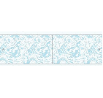 | 80693 | ЭКS_004527 | экран под ванну "Кварт" мрамор голубой 1,48м | 776.48 руб. | 660.02 руб. | 660.02 руб. | Снят с производства
 | 80694 | ЭКS_004547 | экран под ванну "Кварт" мрамор голубой 1,68м | 841.95 руб. | 715.65 руб. | 715.65 руб. | Снят с производства
 |  |  | Экраны под ванну серия МОНОЛИТ-М
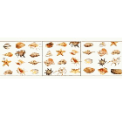 | 80749 | ЭМS_004646 | экран под ванну "Монолит-М" ракушки 1,48м | 1,268.25 руб. | 1078.01 руб. | 1078.01 руб. | Снят с производства
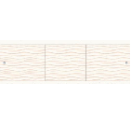 | 80736 | ЭМS_004684 | экран под ванну "Монолит-М" песочный 1,68м | 1,268.25 руб. | 1078.01 руб. | 1078.01 руб. | Снят с производства
 |  |  | Экраны под ванну серия Премиум
 | 80930 | ЭПS_000164 | экран под ванну "Премиум А" №10 Благородная нейтральность 1,48м | 1,383.96 руб. | 1176.36 руб. | 1176.36 руб. | Снят с производства
 | 80931 | ЭПS_000175 | экран под ванну "Премиум А" №10 Благородная нейтральность 1,68м | 1,485.96 руб. | 1263.07 руб. | 1263.07 руб. | Снят с производства
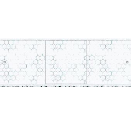 | 80762 | ЭПS_001894 | экран под ванну "Премиум А" №16 соты 1,48м | 1,383.96 руб. | 1176.36 руб. | 1176.36 руб. | Снят с производства
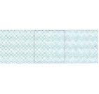 | 80650 | ЭПS_001898 | экран под ванну "Премиум А" №2 1,68м | 1,485.96 руб. | 1263.07 руб. | 1263.07 руб. | Снят с производства
 | 80768 | ЭПS_000218 | экран под ванну "Премиум А" №2 лавандовый прованс 1,48м | 1,383.96 руб. | 1176.36 руб. | 1176.36 руб. | Снят с производства
 | 80769 | ЭПS_000229 | экран под ванну "Премиум А" №2 лавандовый прованс 1,68м | 1,485.96 руб. | 1263.07 руб. | 1263.07 руб. | Снят с производства
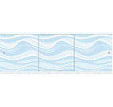 | 80776 | ЭПS_000364 | экран под ванну "Премиум А" №5 прохладный бриз 1,48м | 1,383.96 руб. | 1176.36 руб. | 1176.36 руб. | Снят с производства
 | 80777 | ЭПS_000369 | экран под ванну "Премиум А" №5 прохладный бриз 1,68м | 1,485.96 руб. | 1263.07 руб. | 1263.07 руб. | Снят с производства
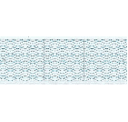 | 80778 | ЭПS_000284 | экран под ванну "Премиум А" №6 прохладный бриз 1,48м | 1,383.96 руб. | 1176.36 руб. | 1176.36 руб. | Снят с производства
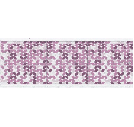 | 80764 | ЭПS_000223 | экран под ванну "Премиум А" №7 лавандовый прованс 1,48м | 1,384.46 руб. | 1176.80 руб. | 1176.80 руб. | Снят с производства
 | 80765 | ЭПS_000234 | экран под ванну "Премиум А" №7 лавандовый прованс 1,68м | 1,485.96 руб. | 1263.07 руб. | 1263.07 руб. | Снят с производства
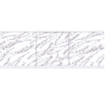 | 80767 | ЭПS_000235 | экран под ванну "Премиум А" №8 лавандовый прованс 1,68м | 1,485.96 руб. | 1263.07 руб. | 1263.07 руб. | Снят с производства
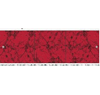 | 80903 | ЭПS_002057 | экран под ванну "Премиум А" аметист 1,68м | 1,485.46 руб. | 1262.64 руб. | 1262.64 руб. | Снят с производства
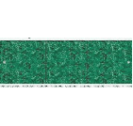 | 80655 | ЭПS_004474 | экран под ванну "Премиум А" елочка 1,48м | 1,384.46 руб. | 1176.80 руб. | 1176.80 руб. | Снят с производства
 | 80656 | ЭПS_004499 | экран под ванну "Премиум А" елочка 1,68м | 1,485.46 руб. | 1262.64 руб. | 1262.64 руб. | Снят с производства
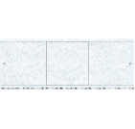 | 80676 | ЭПS_004503 | экран под ванну "Премиум А" лазурь 1,68м | 1,485.46 руб. | 1262.64 руб. | 1262.64 руб. | Снят с производства
 | 80675 | ЭПS_004481 | экран под ванну "Премиум А" лазурь/лазурный 1,48м | 1,384.46 руб. | 1176.80 руб. | 1176.80 руб. | Снят с производства
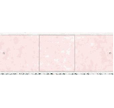 | 80663 | ЭПS_004486 | экран под ванну "Премиум А" облака розовый 1,48м | 1,384.46 руб. | 1176.80 руб. | 1176.80 руб. | Снят с производства
 | 80664 | ЭПS_004508 | экран под ванну "Премиум А" облака розовый 1,68м | 1,485.46 руб. | 1262.64 руб. | 1262.64 руб. | Снят с производства
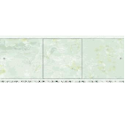 | 80682 | ЭПS_004510 | экран под ванну "Премиум А" океан 1,68м | 1,485.46 руб. | 1262.64 руб. | 1262.64 руб. | Снят с производства
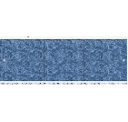 | 80683 | ЭПS_004491 | экран под ванну "Премиум А" сапфир 1,48м | 1,384.46 руб. | 1176.80 руб. | 1176.80 руб. | Снят с производства
 | 80684 | ЭПS_004513 | экран под ванну "Премиум А" сапфир 1,68м | 1,485.46 руб. | 1262.64 руб. | 1262.64 руб. | Снят с производства
 | 80669 | ЭПS_004494 | экран под ванну "Премиум А" тропическая ночь 1,48м | 1,384.46 руб. | 1176.80 руб. | 1176.80 руб. | Снят с производства
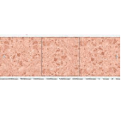 | 80671 | ЭПS_004495 | экран под ванну "Премиум А" янтарь 1,48м | 1,383.96 руб. | 1176.36 руб. | 1176.36 руб. | Снят с производства
 | 80672 | ЭПS_004517 | экран под ванну "Премиум А" янтарь 1,68м | 1,485.46 руб. | 1262.64 руб. | 1262.64 руб. | Снят с производства
 |  |  | Экраны под ванну серия ПРЕМИУМ АРТ
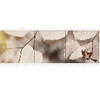 | 80919 | ЭПS_000247 | экран под ванну "Премиум Арт" №14 пряная осень 1,48м | 2,372.06 руб. | 2016.26 руб. | 2016.26 руб. | Снят с производства
 | 80920 | ЭПS_000249 | экран под ванну "Премиум Арт" №14 пряная осень 1,68м | 2,562.37 руб. | 2178.02 руб. | 2178.02 руб. | Снят с производства
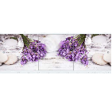 | 80924 | ЭПS_000206 | экран под ванну "Премиум Арт" №16 лавандовый прованс 1,68м | 2,562.37 руб. | 2178.02 руб. | 2178.02 руб. | Снят с производства
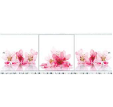 | 80921 | ЭПS_002989 | экран под ванну "Премиум Арт" №3 цветы 1,48м | 2,372.06 руб. | 2016.26 руб. | 2016.26 руб. | Снят с производства
 | 80922 | ЭПS_002946 | экран под ванну "Премиум Арт" №3 цветы 1,68м | 2,562.37 руб. | 2178.02 руб. | 2178.02 руб. | Снят с производства
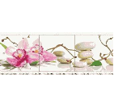 | 80900 | ЭПS_001082 | экран под ванну "Премиум Арт" №33 цветы 1,48м | 2,372.06 руб. | 2016.26 руб. | 2016.26 руб. | Снят с производства
 | 80901 | ЭПS_001084 | экран под ванну "Премиум Арт" №33 цветы 1,68м | 2,562.37 руб. | 2178.02 руб. | 2178.02 руб. | Снят с производства
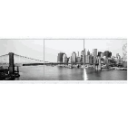 | 80912 | ЭПS_003688 | экран под ванну "Премиум Арт" №7 мегаполис 1,48м | 2,372.06 руб. | 2016.26 руб. | 2016.26 руб. | Снят с производства
 | 80913 | ЭПS_003693 | экран под ванну "Премиум Арт" №7 мегаполис 1,68м | 2,562.37 руб. | 2178.02 руб. | 2178.02 руб. | Снят с производства
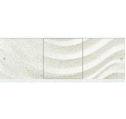 | 80916 | ЭПS_000257 | экран под ванну "Премиум Арт" №8 прохладный бриз 1,48м | 2,372.06 руб. | 2016.26 руб. | 2016.26 руб. | Снят с производства
 | 80925 | ЭПS_000260 | экран под ванну "Премиум Арт" №8 прохладный бриз 1,68м | 2,562.37 руб. | 2178.02 руб. | 2178.02 руб. | Снят с производства
 |  |  | Экраны под ванну серия Ультра легкий
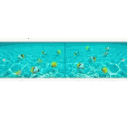 | 80558 | ЭУS_004907 | экран под ванну "Ультра лёгкий" АРТ Подводная Одиссея 1,48м | 1,688.46 руб. | 1435.19 руб. | 1435.19 руб. | Снят с производства
 | 885316 | ЭУS_004899 | экран под ванну "Ультра Лёгкий" АРТ Закат 1,48м | 1,688.46 руб. | 1435.19 руб. | 1435.19 руб. | Снят с производства
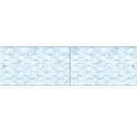 | 80613 | ЭПS_004794 | экран под ванну "Ультра легкий" мозаика 1,48м | 986.58 руб. | 838.60 руб. | 838.60 руб. | Снят с производства
 | 80614 | ЭПS_004883 | экран под ванну "Ультра легкий" мозаика 1,68м | 1,084.02 руб. | 921.42 руб. | 921.42 руб. | Снят с производства

